Sheet1

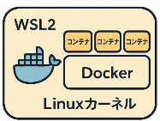
Linuxカーネル
Linux (Ubuntsu)
VS Code
Windows11
Server
VS Code
コンテナ
ubuntsu
python3.10.10

